Додаток_2
 |  |  |  | Додаток №3 до Запиту №3321АР
 | Форма цінової пропозиції

(Назва Учасника), надає свою пропозицію щодо участі в тендері на закупівлюколючого дроту.
Відомості про підприємство |  |  | Повне найменування учасника – суб’єкта господарювання
 |  |  | Ідентифікаційний код за ЄДРПОУ або реєстраційний номер облікової картки платника податків
 |  |  | Реквізити (адреса - юридична та фактична, телефон, факс, телефон для контактів, e-mail, розрахунковий рахунок)
Відомості про особу (осіб), які уповноважені представляти інтереси Учасника |  |  | (Прізвище, ім’я, по батькові, посада, контактний телефон).

№ п/п | Технічні характеристики та опис |  |  |  | Ціна, за одиницю, (з урахуванням всіх податків і зборів) * | Вартість, грн., (з урахуванням всіх податків і зборів) *

 | Запит** | Пропозиція (вказати модель (торгову марку), виробника, параметри та характеристики продукції, надати фото | ОВ | Кількість
1 | 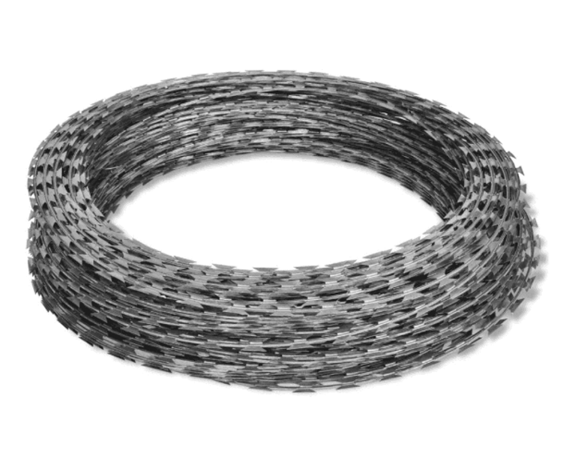 Спіральний бар'єр безпеки «СББ 1100-7-2,8» (типу «Єгоза») або еквівалент Призначення: Для облаштування інженерних загороджень, захисту територій, обмеження доступу та маркування небезпечних зон Тип виробу: спіральний колючий бар'єр безпеки Тип дроту: колючий дріт типу «Єгоза» Параметри: 1100/7/101 Діаметр спіралі: 1100 мм Кількість витків: 101 Кількість скоб на виток: 7 Довжина бухти: не менше 15 погонних метрів Конструкційні характеристики: Основний дріт: матеріал оцинкована сталь, діаметр: 2,8 мм Колюча стрічка: товщина 0,50 мм, матеріал: оцинкована сталь Покриття: цинкове (антикорозійне) Тип фасування: постачання у вигляді бухт (рулонів) заводського виготовлення Вимоги до якості та експлуатаційних характеристик: Стійкість до корозії Стійкість до атмосферних впливів (дощ, сніг, ультрафіолет, перепади температур) Механічна міцність та жорсткість конструкції Довговічність при експлуатації на відкритому повітрі Стійкість до деформації та розриву |  | бухта | 150 | 0.00 | 0.00

3 | 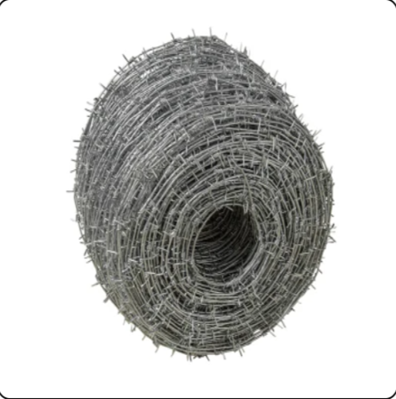 Колючий дріт двохосновний оцинкований для огородження та маркування територій Тип виробу: колючий дріт двохосновний Матеріал: низьковуглецева сталь Покриття: цинкове (антикорозійне) Діаметр основного дроту: не менше 2–2,8 мм Довжина бухти: не менше 200 погонних метрів |  | бухта | 150 | 0.00 | 0.00

Всього вартість пропозиції, грн* |  |  |  |  | 0.00
* Товариство Червоного Хреста України є громадською неприбутковою організацією і просить надати максимальні знижки на товар, вказаний у ціновій пропозиції.
** Закупівля відбувається одним лотом

Умови оплати: _________________ (прописати)
Термін доставки з дати підписання договору: _________________ (календарних днів, прописати)

Примітка: вартість одиниці продукції та загальну вартість пропозиції потрібно заповнювати у гривнях, зазначаючи цифрове значення, яке має не більше двох знаків після коми.
Ми погоджуємось, що всі витрати, пов’язані з доставкою товару, завантажувально-розвантажувальними роботами, здійснюються за рахунок Постачальника. Відповідно до розподілу, вказаного у Додатку №3.
Ми ознайомлені та погоджуємося з Умовами типового Договору ТЧХУ (Додаток №4 до Запиту).
Ми погоджуємося з умовами, що Замовник має право розділити дану закупівлю між декількома постачальниками за умови наявності більш вигідних умов на різні позиції.
Ми погоджуємося з умовами, що Ви можете відхилити нашу чи всі надані пропозиції, та розуміємо, що Ви не обмежені у прийнятті будь-якої іншої пропозиції з більш вигідними для Вас умовами.
Ми погоджуємось зафіксувати цінову пропозицію протягом 90 календарних днів з моменту подачі
Подаючи свою пропозицію ми підтверджуємо повну комплектацію та відповідність умовам зазначеним в Запиті.
Учасники повинні надсилати цінові пропозиції з підписом і печаткою (за наявності).

 | Керівник організації/ФОП:____________________________ ( ____________________)
 | МП підпис ПІБ

